상품제안서
크라프트 사출형 7P (HS-164-12) | 상품코드: S22360

 |  |  |  |  |  |  | 02-713-8555 | www.synergygift.co.kr
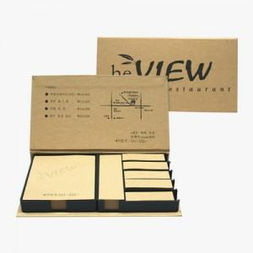

【상세/제작정보】

【인쇄/포장옵션】 | 먹1도 / 포장불가능

【공급단가】 | 수량 | 1,000~ | 2,000~ | 3,000~ | 5,000~ | 10,000~
*VAT별도 | 1000개 | 2,000원 | 1,710원 | 1,660원 | 1,630원 | 1,590원

【상품 URL】 | https://www.synergygift.co.kr:443/src/goods_detail.php?gdno=22360

